Lieferanten - Fournisseur
Requete Fournisseur
SELECT DISTINCTROW adressen.Lieferantennummer, adressen.Ort, adressen.Nr FROM Lieferanten INNER JOIN adressen ON Lieferanten.nummer = adressen.Nr WHERE (((adressen.Lieferantennummer) Is Not Null) AND ((adressen.sperren)=No));

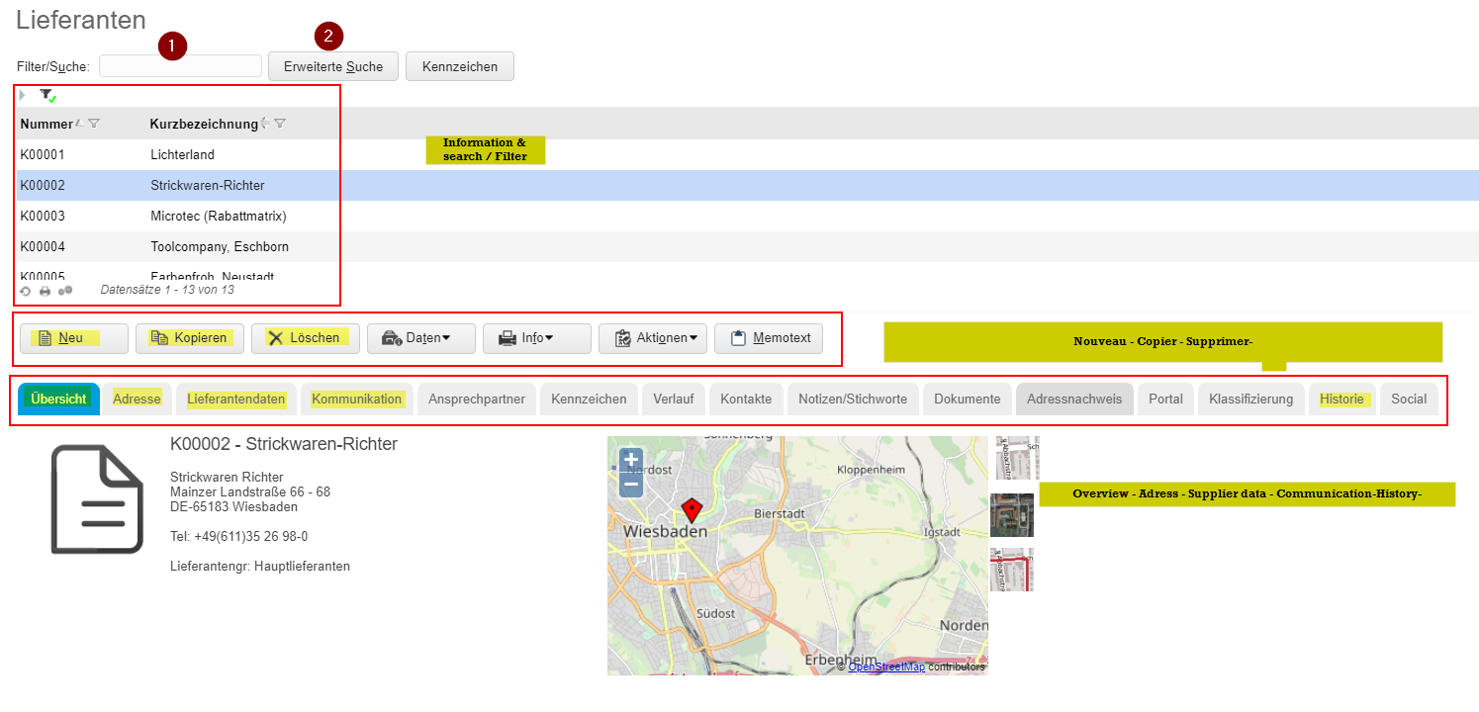

 |  |  |  |  |  |  | Berechtigung
 |  |  |  |  |  |  | Adresse
 |  |  |  |  |  |  | Lieferantendaten
 |  |  |  |  |  |  | Kommunikation
 |  |  |  |  |  |  | Historie

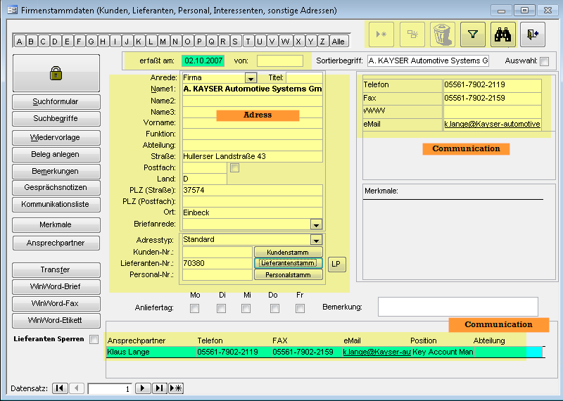

 |  |  | Querry Ansprechpartner

 |  |  | SELECT Ansprechpartner.Nummer, adressen.Nr, adressen.Name1, Ansprechpartner.Ansprechpartner
 |  |  | FROM Ansprechpartner INNER JOIN adressen ON Ansprechpartner.Nummer = adressen.Nr;

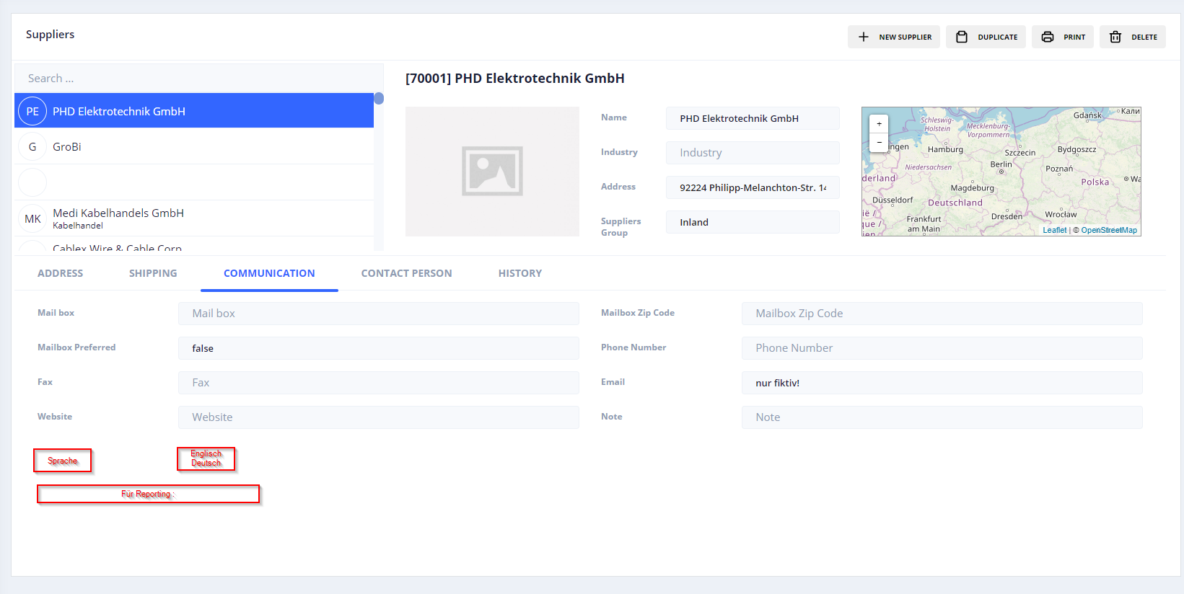

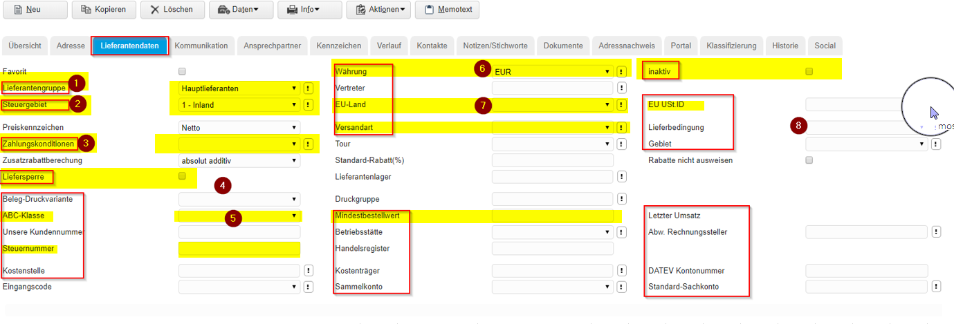

 |  | Liste deroulante
Liefersperre ( My Factory Ligne 137) = Champ "gesperrt für weitere Bestellungen" Tableau Lieferanten | 1 | Standardlieferanten | Sonstige Lieferanten
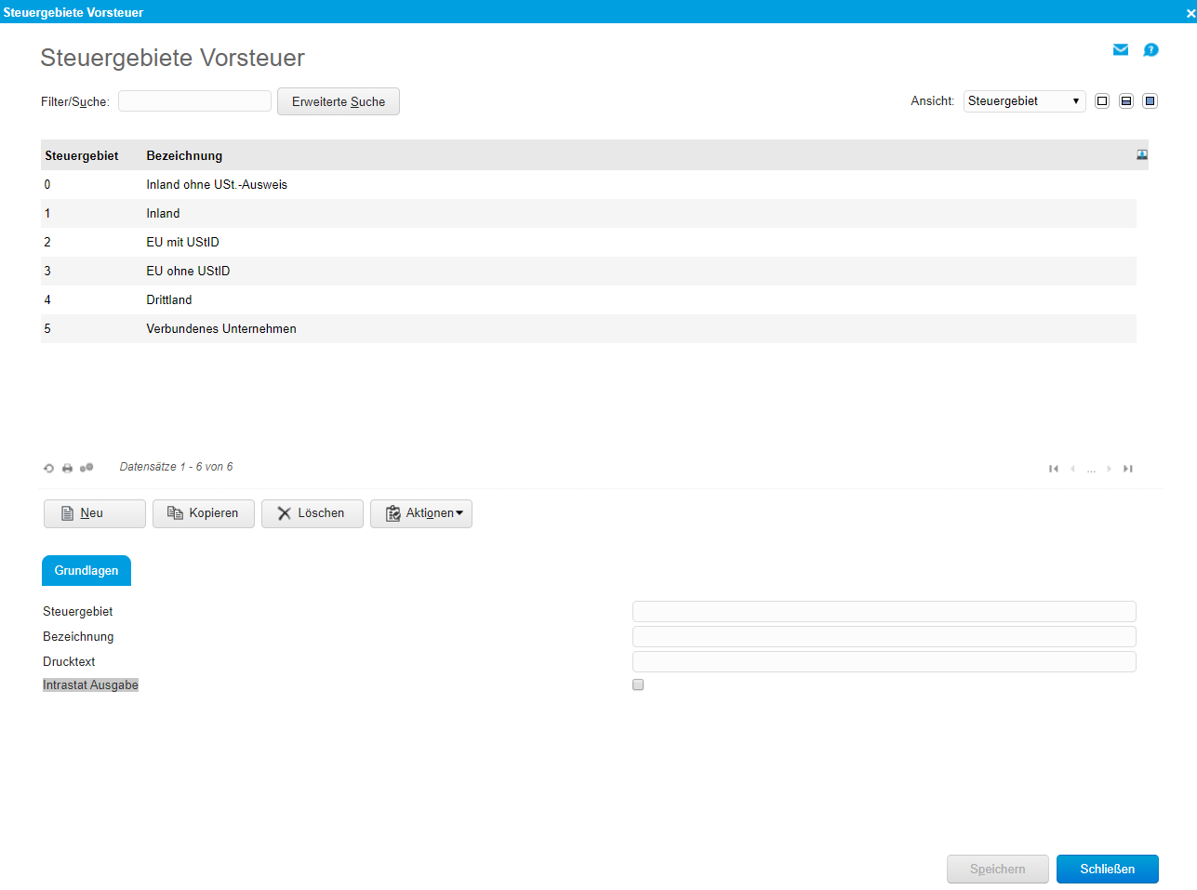
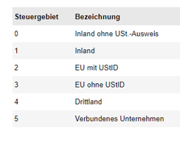
 | 2 | Tableau: | PSZ_lieferantengruppen
 |  |  |  | Ajout / Modification

 | 3 | Tableau | Konditionszuordnungstabelle

 | 4 | elemine

 | 5 | Choix | A B C

 | 6 | Liste deroulante | Tableau : Währungen |  | Ajout / Modification

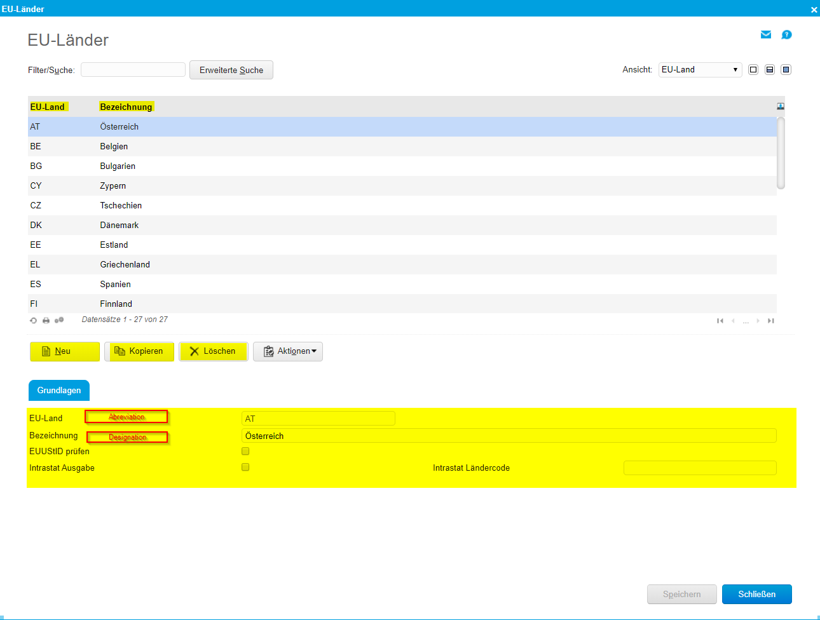
 | 7 | Liste deroulante | Nouveau Tableau

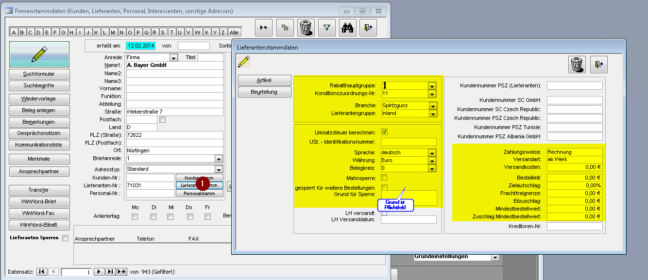

1. Lieferantenstamm:

Konditionszuordnung: Pflicht / obligatoire
Branche: Pflicht / obligatoire
Lieferantengruppe: Pflicht / obligatoire
Umsatzsteuer: Kann / Optional
UST-ID: Kann / Optional
Sprache: Pflicht / obligatoire
Währung: Pflicht / Obligatoire

Mahnsperre: Kann / Optional
Gesperrt: Kann / Optional
Grund für Sperre: Pflicht, wenn Haken bei Sperre gesetzt / obligatoire si Liefersperre/ Gesperrt True
Kundennummer PSZ: Kann / Optional
Zahlungsweise: Pflicht / obligatoire
Versandart: Pflicht / obligatoire
Versandkosten: Kann / Optional
Bestelllimit: Kann / Optional
Zielaufschlag: Kann / Optional
Frachtfreigrenze: Kann / Optional
Eilzuschlag: Kann / Optional
Mindestbestellwert: Kann / Optional
Zuschlag Mindestbestellwert: Kann / Optional
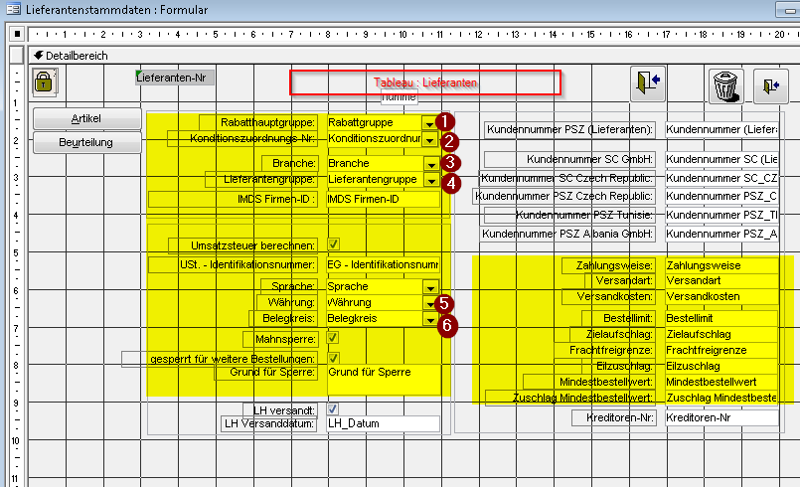

 |  |  |  |  |  |  |  | 1 | lieferantenstammdaten_rabatthauptgruppen
 |  |  |  |  |  |  |  | 2 | Konditionszuordnungstabelle
 |  |  |  |  |  |  |  | 3 | Nouveau Tableau
 |  |  |  |  |  |  |  | 4 | PSZ_Lieferantengruppen
 |  |  |  |  |  |  |  | 5 | Währungen
 |  |  |  |  |  |  |  | 6 | Belegkreise_Vorgaben

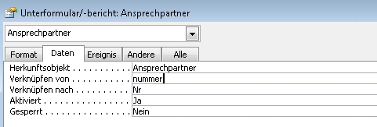
 |  |  |  |  |  | Querry
Contact Person |  | Tableau | Ansprechpartner |  | Liaison entre Tableau Lieferanten / Kunden avec Tableau Ansprechpartner
 |  |  |  |  |  | SELECT Ansprechpartner.Nummer, adressen.Nr, adressen.Name1, Ansprechpartner.Ansprechpartner
 |  |  |  |  |  | FROM Ansprechpartner INNER JOIN adressen ON Ansprechpartner.Nummer = adressen.Nr;

Auftragsbestätigung
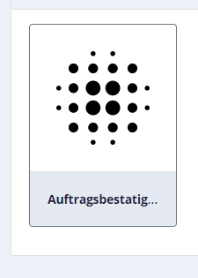
1

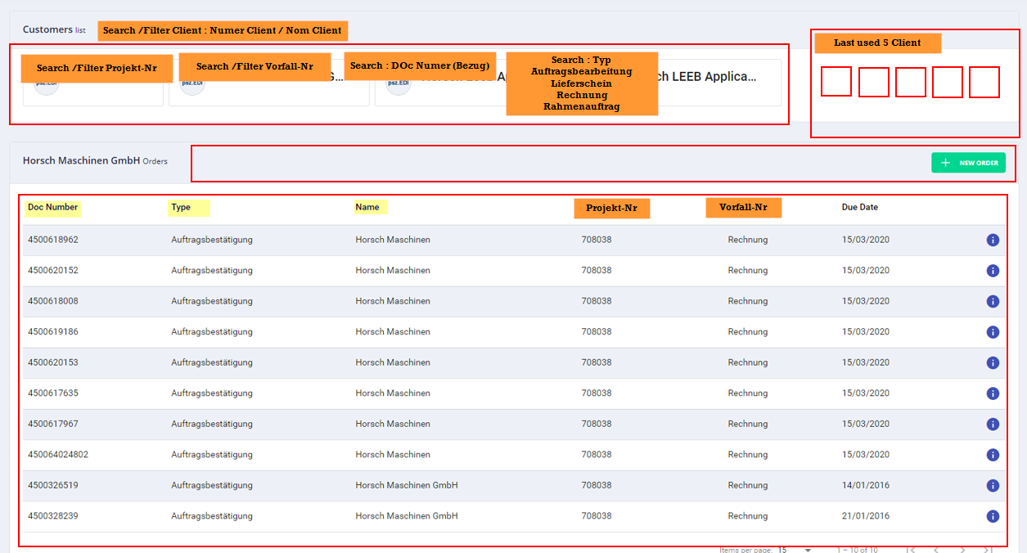
2

Artikelstamm
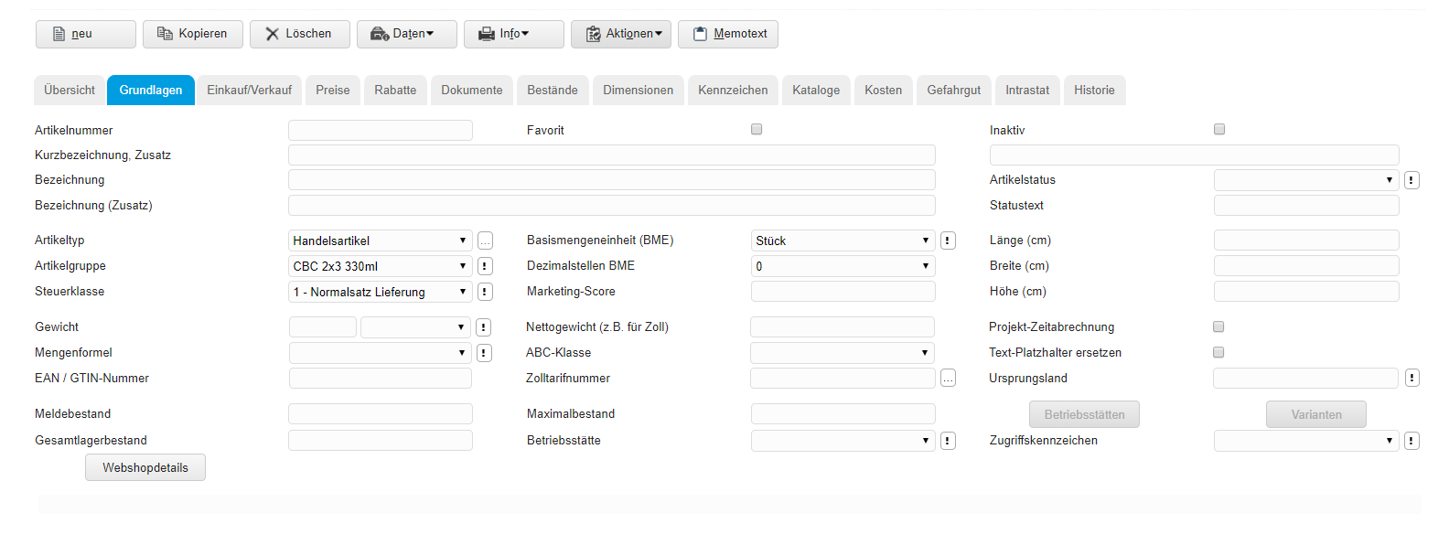
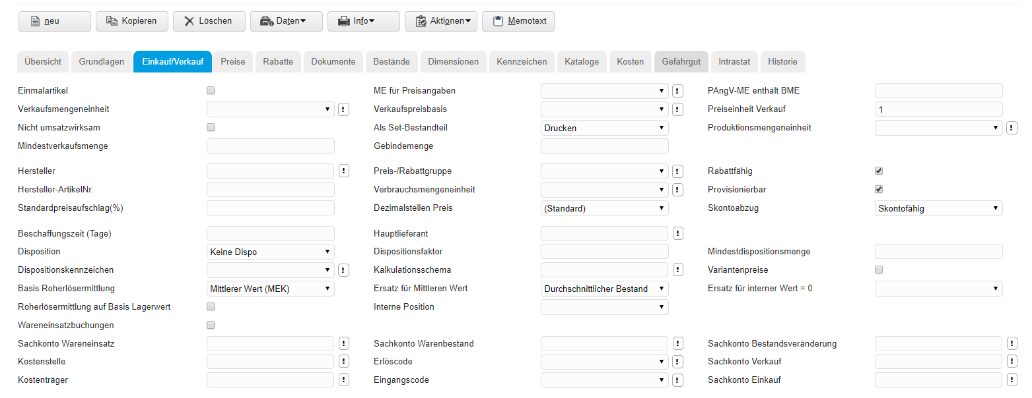
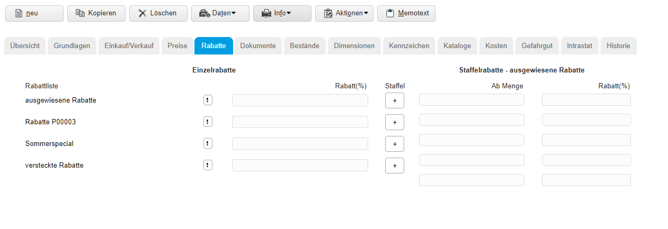
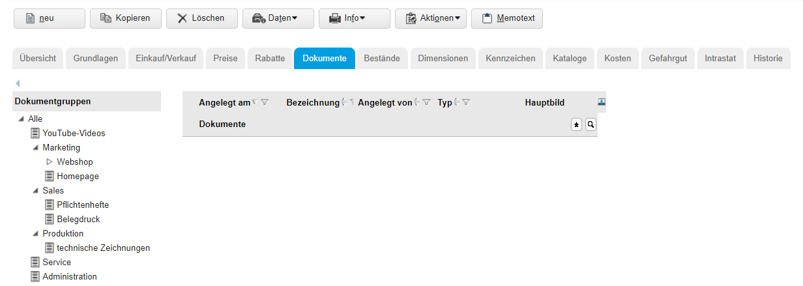
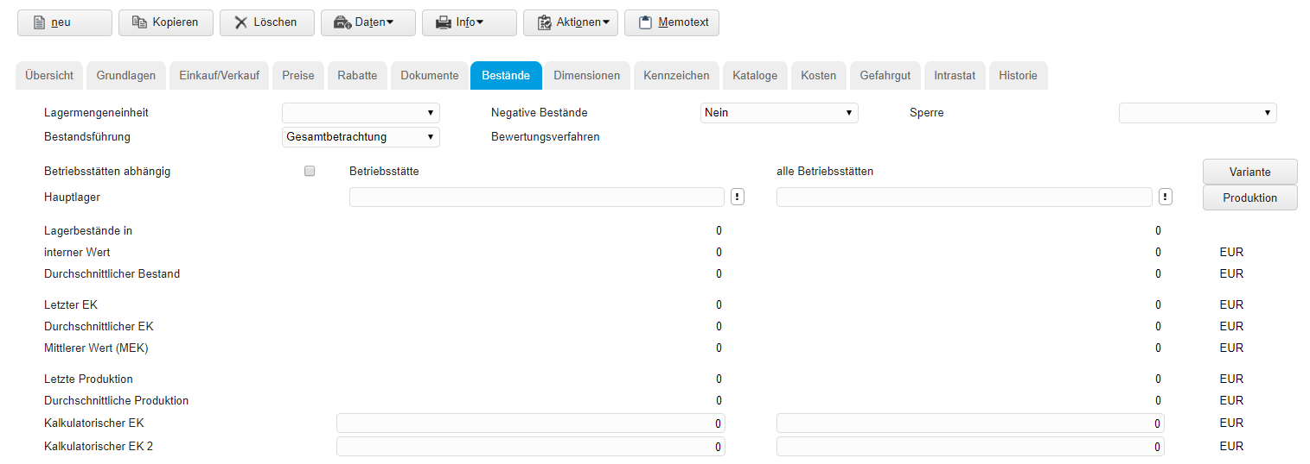
Artikelstammdaten | Grundlagen - Einkauf/verkauf - Preise -Rabatte - Dokumente - Bestände - Gefahrgut - Intrastat - Historie

Fertigung
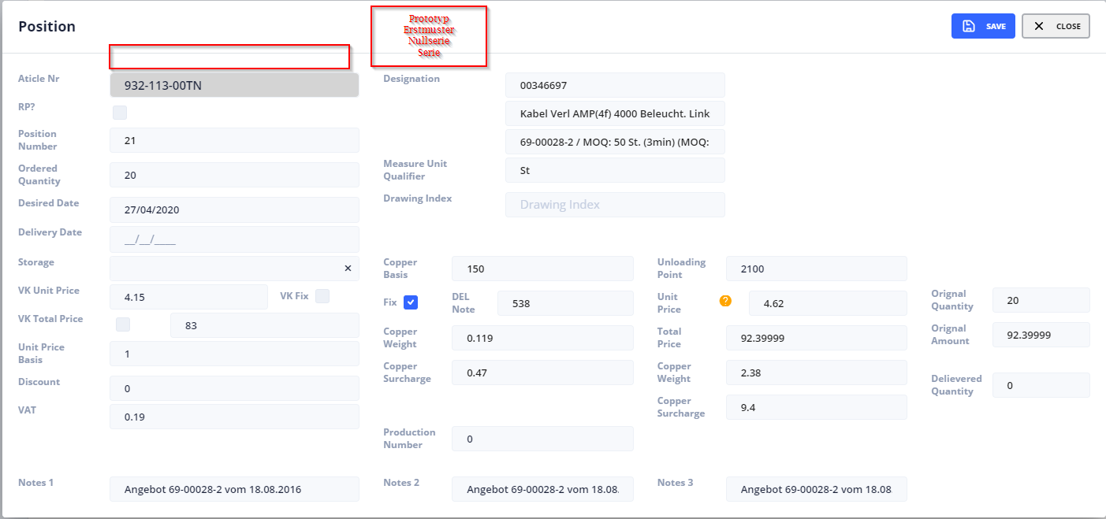
FR |  | DE
Création manuel de commande |  | Manuelle Auftragserstellung

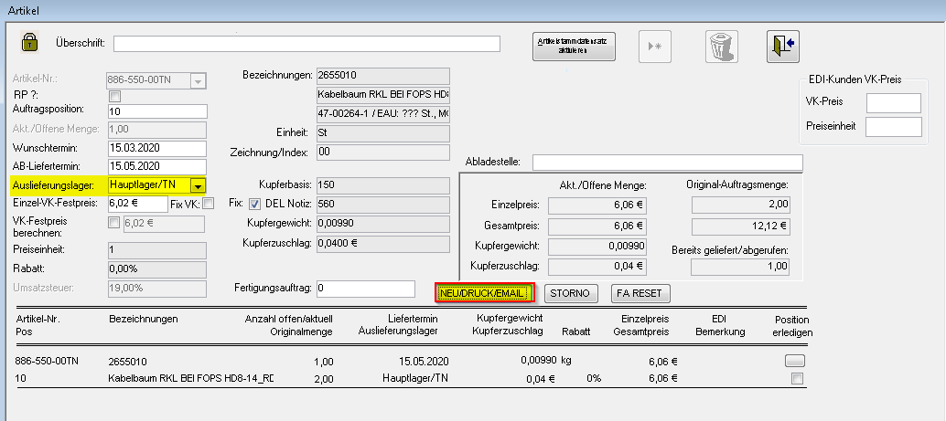

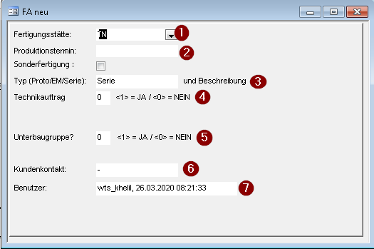

F
 |  | Definition & Numero | Mode Creation Manuell | Mode Creation Automatique
 |  | 1 | Function 1 | Selon Artikel Master Data
 |  | 2 | Manuell | Calcuale Selon : Pruktionslaufzeit Artikel + Export dauer + Verfügbarkeit Rohmaterial
4
 |  | 3 | Manuell | Selon Definition CS : Nouveau Champ Typ Position : Prototyp - Erstmuster - Nullserie - Serie + Bezug +Bemerkung
 |  | 4 | Manuell ( voir Details 1) | Standardmässig 0
5
 |  | 5 | Manuell ( voir Details 2) | Standardmässig 0 --> Export
 |  | 6 | Wird nicht mehr benötigt | wird nicht mehr benötigt
 |  | 7 | Information : User + Date + Time | Information : User + Date + Time
 |  | 8 | Bouton Validation | Bouton Validation

 |  | Function 1
 |  |  | 'Artikelnummer Authentifizieren Artikel_ganz = DLookup("Artikelnummer", "Artikel", "[Artikel-Nr]=" & Forms![angebote - artikel]![Artikel-Nr]) Land = Right(Artikel_ganz, 2) Laenge = Len(Artikel_ganz) ArtikelWolf = Left(Artikel_ganz, 3)

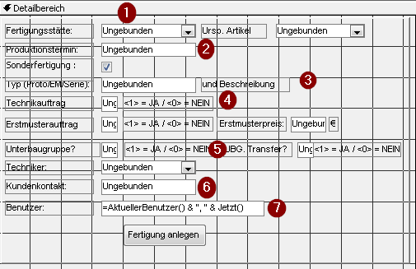
F
 |  |  | If Forms![angebote - artikel]![Lagerort_id] = 4 Then
 |  |  | If ArtikelWolf = "825" Or ArtikelWolf = "985" Or ArtikelWolf = "984" Or ArtikelWolf = "884" Or ArtikelWolf = "887" Then
 |  |  |  | Me.Fertigungsstätte = 42
 |  |  | ElseIf ArtikelWolf = "948" Or ArtikelWolf = "928" Or ArtikelWolf = "929" Or ArtikelWolf = "957" Then
 |  |  |  | Me.Fertigungsstätte = 60
 |  |  | Else
 |  |  |  | Me.Fertigungsstätte = 7

 |  |  | ElseIf Forms![angebote - artikel]![Lagerort_id] = 3 Then
 |  |  |  | Me.Fertigungsstätte = 6

 |  |  | ElseIf Forms![angebote - artikel]![Lagerort_id] = 24 Then
 |  |  |  | Me.Fertigungsstätte = 26

4
 |  |  | ElseIf Forms![angebote - artikel]![Lagerort_id] = 15 Then
 |  |  |  | Me.Fertigungsstätte = 15
 |  |  | Else
 | Details 1 |  |  | Me.Fertigungsstätte = 6

 | Standard

 | Technikauftrag=1

5
 | Details 2
 | Standard =0

 | Unterbaugruppe = 1

Sonstiges | If Artikel_ganz Like "Umbau*" Or Artikel_ganz Like "Reparatur*" Or Artikel_ganz Like "PC*" Or Artikel_ganz Like "Techn*" Or Artikel_ganz Like "Analyse*" Then Me.UrspArtikelnummer.Visible = True Me.UrspArtikelnummer_Bezeichnungsfeld.Visible = True End If
Le champ Urs.-Artikel S'affiche juste quand cette Condition et Vraix

User Interface

Manuelle Auftragserstellung
Création manuel de commande
F
Fertigungsstätte
Auto. + Dropdown (S1)
Urs.-Artikel
Usine de fabrication
Auto. + Dropdown (S1)
F
Orig.-Article
 |  |  |  |  |  |  | SELECT Lagerorte.Lagerort, Lagerorte.Lagerort_id FROM Lagerorte WHERE (((Lagerorte.Lagerort_id)=6 Or (Lagerorte.Lagerort_id)=7 Or (Lagerorte.Lagerort_id)=21 Or (Lagerorte.Lagerort_id)=15 Or (Lagerorte.Lagerort_id)=26 Or (Lagerorte.Lagerort_id)=42 Or (Lagerorte.Lagerort_id)=60)) ORDER BY Lagerorte.Lagerort;
 |  |  |  |  | S1
Produktionstermin
Manuell ( Date)
Dropdown (S2)
Dropdown (S2)
Date de Production
Manuell
Typ & Bemerkung
Manuell ( text)
Type et remarque
Manuell
Technikauftrag
Manuell ( True - False)
4
Commande Technique
Manuell ( True - False)
 |  |  |  |  | S2 | Article qui Seront affiche dans la liste de choix
Erstmuster
True - False
Erstmusterpreis
€
Premier échantillon
True - False
Prix
€
Einlagerung
Manuell ( True - False)
5
 |  |  |  |  | SELECT Artikel.Artikelnummer, Artikel.[Artikel-Nr], Artikel.[Bezeichnung 1], Artikel.Freigabestatus FROM Artikel WHERE (((Artikel.Artikelnummer) Not Like "Endkontroll*" And (Artikel.Artikelnummer) Not Like "Rep*" And (Artikel.Artikelnummer) Not Like "Umb*" And (Artikel.Artikelnummer) Not Like "Analy*" And (Artikel.Artikelnummer) Not Like "Technik*") AND ((Artikel.Freigabestatus)<>"O") AND ((Artikel.Stückliste)=Yes) AND ((Artikel.aktiv)=Yes)) ORDER BY Artikel.Artikelnummer;
Stockage
Manuell ( True - False)
Benutzer
Auto
Utilisateur
Auto
Bestätigung
Validation

Bestätigung : Validation

Urs.-Artikel
Check | Numero des Comanndes sont Unique :Multiuser Access
 | Ursp.-Artikel / Orogi.-Artikel est un champ Obligeatoire si la condition ( sonstiges / est vraix

Execution Macro | PSZ_FA aus AB neu anlegen II

